コンペア方法
1 | 重複しないPKの値一覧を取得
 | ※PKのないテーブルは業務上重要ではないと判断して比較を実行しない
DB1
DB2

TABLE_A
PK001
PK002
PK003
TABLE_A
PK001
PK003
PK005

DBComparator
TABLE_A
PK001
PK002
PK003
PK005

PK一覧

 |  | PK一覧作成中の画面
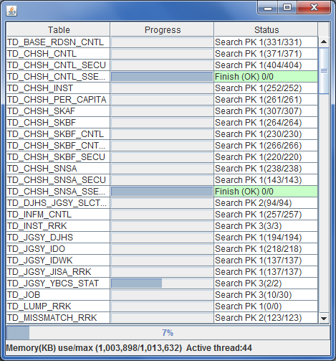

2 | PKを条件にしてデータ取得
 | （不一致の一覧を作成）

DB1
DB2

TABLE_A
PK001 (001A, 001B)
PK002 (002A, 002B)
PK003 (003A, 003B)
TABLE_A
PK001 (001A, 001B)
PK003 (003A, 003BBB)
PK005 (005A, 005B)

DBComparator
TABLE_A
PK001
PK002
PK003
PK005
TABLE_A
PK002 （DB1にしか存在しない） PK003 （値が違う）
PK005 （DB2にしか存在しない）

ユニークなPK一覧
不一致PK一覧

 |  |  | 不一致PK一覧作成中の画面
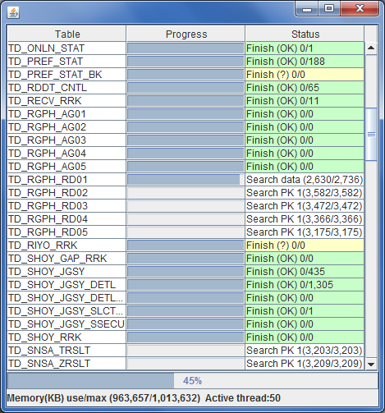

3 | 不一致のPKを基にデータを表示

DB1
DB2

TABLE_A
PK001 (001A, 001B)
PK002 (002A, 002B)
PK003 (003A, 003B)
TABLE_A
PK001 (001A, 001B)
PK003 (003A, 003BBB)
PK005 (005A, 005B)

DBComparator
TABLE_A
PK002 (002A, 002B) PK003 (003A, 003B) (003A, 003BBB)
PK005 (005A, 005B)
TABLE_A
PK001
PK002
PK003
PK005
TABLE_A
PK002 PK003
PK005

不一致データ一覧
ユニークなPK一覧
不一致PK一覧

 |  |  |  |  | 不一致データ一覧
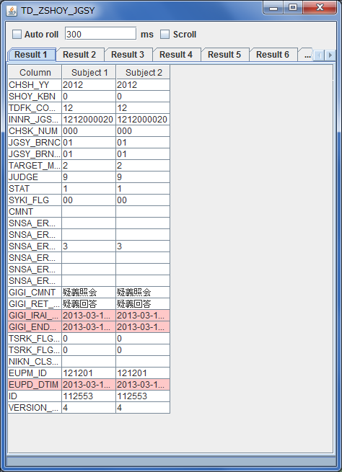
 |  |  |  | タブの自動切り替え機能

 |  |  |  | 不一致レコード選択のタブ

 |  |  |  | 不一致レコードの内容

